5 代表会议
新湾街道建华村（社区）“一事一议”村民（居民） 代表会议表决记录
单位盖章： 2017 年 11月 21 日
会议 14时00分开始 |  | 地点 | 会议室 | 主持人 | 胡传荣 | 记录人 | 泮立琴
时间 14时45分结束
应到代表人数 | 53 | 实到代表人数 |  | 43 | 缺席代表人数 |  | 10
会议内容（表决内容）记录（内容记录完毕后注明“记录完毕”）： 1.关于建华村存量养老保险指标实施方案；

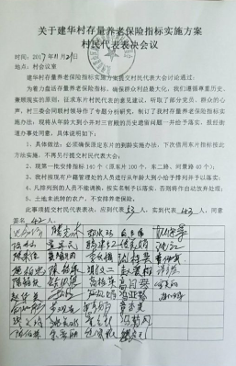 表决内容，同意代表签名：

表决情况：同意42人，不同意 0人，弃权 11人，本决议 有 （有/无）效

制表人：谢国来 |  |  |  |  | 制表时间：2017.12.30

14 专题活动—季度表
新湾街道建华村专题活动（可另换标题）
责任单位：建华村 |  |  |  | 表号：sw-14
活动时间 | 2017.12.22 | 活动地点 | 新湾街道垃圾处理场
参加人员：沈江、谢国来、泮立琴、鲁伟权、章永炳

活动目的（活动项目）：参加新湾街道消防比赛

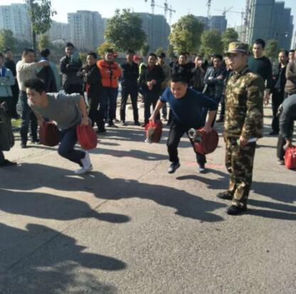 活动现场情况：（照片）

制表人：谢国来 |  |  | 制表日期：2017.12.30

